第11-２表
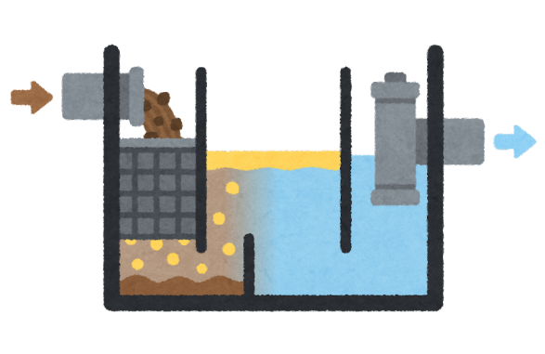
第11-２表 公共下水道事業の状況

 |  |  | 令和元年度 | 令和 2年度 | 令和 3年度 | 令和 4年度

Ａ | 面積 | （ha） | 41,914 | 41,921 | 41,921 | 41,921
Ｂ | 計画処理面積 | （ha） | 3,954 | 3,913 | 3,913 | 3,913
Ｃ | 下水道処理区域面積 | （ha） | 2,792 | 2,803 | 2,829 | 2,844
 | 整 備 率 Ｃ/Ｂ | （％） | 70.6 | 71.6 | 72.3 | 72.7
Ｄ | 住民基本台帳人口 | （人） | 159,235 | 157,537 | 155,250 | 152,422
Ｅ | 計画処理人口 | （人） | 110,368 | 112,438 | 112,438 | 112,438
Ｆ | 処理可能人口 | （人） | 102,094 | 101,758 | 101,239 | 100,149
Ｇ | 処理可能戸数 | （戸） | 49,495 | 50,060 | 50,297 | 50,932
 | 人口普及率 Ｆ/Ｄ | （％） | 64.1 | 64.6 | 65.2 | 65.7
Ｈ | 水洗化人口 | （人） | 92,490 | 93,349 | 92,669 | 92,192
Ｉ | 水洗化戸数 | （戸） | 43,218 | 44,264 | 44,655 | 44,734
Ｊ | 処理能力水量 | （㎥/日） | 69,636 | 69,636 | 69,636 | 69,636
Ｋ | 流入下水量 | （㎥/日） | 46,113 | 50,051 | 48,926 | 45,384

資料：下水道業務課
注） １ 人口普及率は各年度５月１日現在、水洗化人口は各年度末現在の数値である
２ 住民基本台帳人口は、各年度４月30日現在

